Capturas Interfaces
Captura de Interfaces.- En este reporte deberá agregar capturas de pantallas de cada una de las interfaces del producto desarrollado

Llenar esta hoja con las capturas de pantalla de todas las interfaces y añadir una pequeña descripción
Ejemplo:

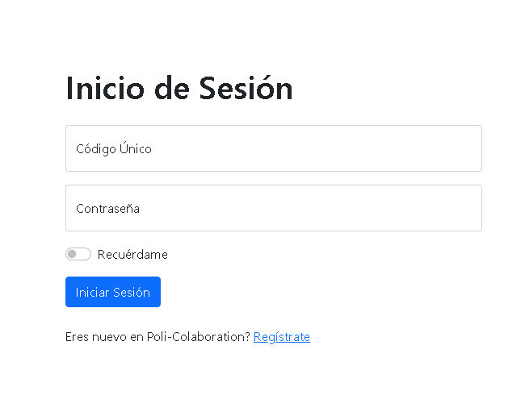

Cap. 1. Interfaz Inicio de Sesión
Esta interfaz le permite al usuario realizar el inicio de sesión en la plataforma.
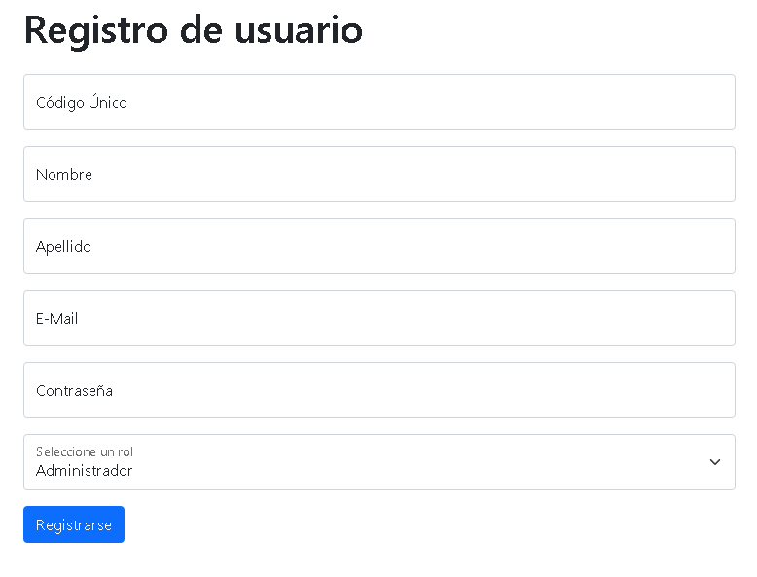

Cap. 2. Registro de Usuario
Esta interfaz le permite al usuario/administrador crear su cuenta

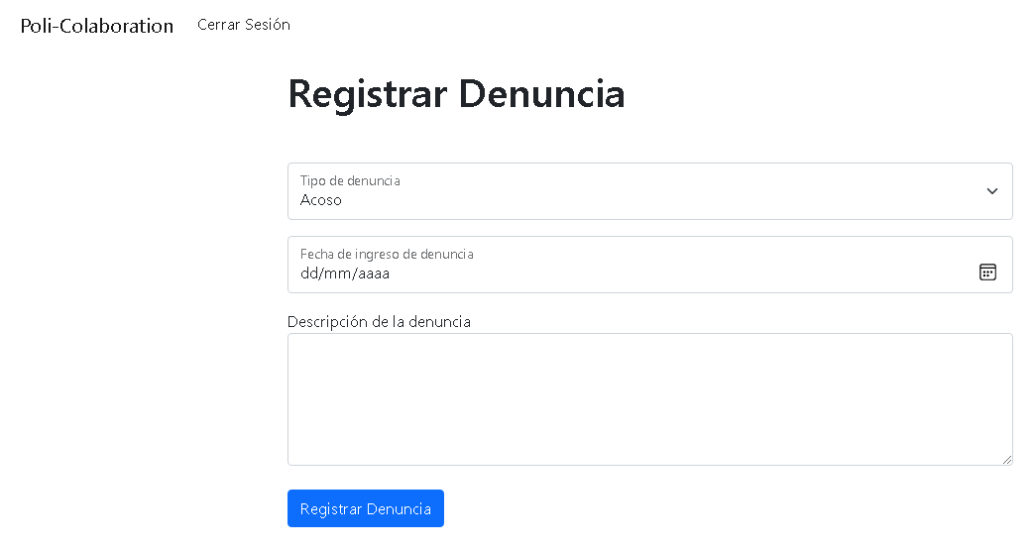

Cap. 3. Interfaz Inicio de Sesión
Esta interfaz le permite al usuario registrar su denuncia

Cap. 4. Interfaz de visualización de denuncias
Esta interfaz le permite al administrador visualizar las denuncias

